Nabídka
 |  |  |  |  |  | Měnit jen položky v zelených buňkách, činnosti či náklady a logo. Jinde jsou vzorce či texty. Konfigurace vzhledu QR kódu je v listu QR_Config, volající externí API QRCodeMonkey.com.
CENOVÁ NABÍDKA |  |  | Cenová nabídka ze dne: |  | 2025-08-17
 |  |  | Platnost nabídky do: |  | 2025-09-16 | Platnost do (dnes + 30 dnů) - automatická kalkulace
 |  |  | Název projektu: Biz Data a.s. |  |  | 1) Název projektu |  | 2) Odběratel
Dodavatel: |  | Odběratel: |  |  |  | Biz Data a.s. |  | BIZ DATA a.s.
Michal Kopl, Kopl Pro |  | Pavla Černá, BIZ DATA a.s. |  |  |  | 3) Detaily Odběratele (z listu Klienti) |  | 4) Dodavatel
Krškova 783/15, Praha 5 - Hlubočepy, Česká Republika, 152 00 |  | Táborská 31, Praha 4-Nusle, Česká Republika, 140 00 |  |  |  | Pavla Černá, BIZ DATA a.s. |  | Michal Kopl, Kopl Pro
+420 777 062 425 , michal@kopl.pro , https://www.kopl.pro |  | +420 725 960 560 |  |  |  | Táborská 31, Praha 4-Nusle |  | Krškova 783/15, Praha 5 - Hlubočepy
BÚ:000000-1028895568/5500, VS:0182025, IBAN:CZ5655000000001028895568 |  | cerna@bizdata.cz, https://www.bizdata.cz |  |  |  | Česká Republika, 140 00 |  | Česká Republika, 152 00
IČO: 03217213, Dodavatel není plátcem DPH dle § 6 zákona o DPH. |  | IČO: 61858757 |  |  |  | +420 725 960 560 |  | +420 777 062 425
 |  |  |  |  |  | cerna@bizdata.cz, https://www.bizdata.cz |  | michal@kopl.pro
 |  |  |  |  |  | IČO: 61858757 |  | 000000-1028895568/5500
 |  |  |  |  |  |  |  | CZ5655000000001028895568 | Kalkulátor IBAN kódu pro použití v QR kódech
 |  |  |  |  |  |  |  | https://www.kopl.pro
 | Místo | Datum | Počet hodin |  |  |  |  | IČO: 03217213, Dodavatel není plátcem DPH dle § 6 zákona o DPH.
 | Česká Rpeublika | 1.7.-31.7.2025 | 192 hodin |  |  | 192 | 5) Doba trvání projektu - počet hodin - mění se v nabídce samo
 |  |  |  |  |  | D15 a D16 jsou skryté formátem buňky ;;;

 | Činnost | MJ | Jednotek | Cena/MJ | Cena | 6) Přidat činnosti
 | IT Administrátorské a IT konzultační činnosti | hodina | 60 | 625.00 Kč | 37,500.00 Kč | Pokud nejsou vyplněny hodnoty ve všech sloupcích (C,D,E,F), ve sloupci G s cenou není zobrazeno nic.
 | Školení | hodina | 12 | 625.00 Kč | 7,500.00 Kč | Cena se vypočítá podle počtu množstevních jednotek a ceny za množstevní jednotku.
 | Samostudium | hodina | 43 | 625.00 Kč | 26,875.00 Kč | 7) Upravovat pouze Činnosti, Množstevní Jednotky, Počet množstevních jednotek, Cenu za Množstevní Jednotku. Ve sloupci Cena je vzorec.
 | Aktualizace dokumentace | hodina | 16 | 625.00 Kč | 10,000.00 Kč
 | Tvorba návodů | hodina | 12 | 625.00 Kč | 7,500.00 Kč
 | Správa systému Halo ITSM | hodina | 15 | 625.00 Kč | 9,375.00 Kč | 8) Před tiskem by možná bylo dobré vše setřídit, ale není to nutné. Na funkci to nemá vliv.
Tisk PDF
 | Prezentace klávesové zkratky Windows 11 | hodina | 2 | 625.00 Kč | 1,250.00 Kč
 | SEO audit orliklake.cz | hodina | 9 | 625.00 Kč | 5,625.00 Kč
 | Zapojování datových zásuvek - Hotel WE, PVA Letňany | hodina | 23 | 625.00 Kč | 14,375.00 Kč

 |  |  |  |  |  | C:\_DEV\
 |  |  |  |  |  | Výsledný soubor PDF bude uložen do složky definované pod tlačítkem v buňce L33 (musí existovat, s právy k zápisu, jinak se objeví chyba a zpracování bude přerušeno). Cesta musí končit oddělovačem složek (znakem "/" anebo "\" - podle Operačního Systému). Soubor který bude vytvářen nesmí být otevřen v jiné aplikaci (např. Adobe Reader). Po dokončení běhu makra, se nový výsledný soubor PDF sám otevře v asociované aplikaci.

 |  |  |  |  |  | 9) Potřebné dokumenty a informace (C57-C58)
 |  |  |  |  |  | Obsah článků, obrázky ke zveřejnění, dokumenty ke zveřejnění.
 |  |  |  |  |  | Fakturační údaje, Kontaktní údaje.

 |  |  | Celková cena činností: |  | 120,000.00 Kč | Celková cena za Činnosti - počítáno samo

 | Účelně vynaložené náklady k proplacení | MJ | Jednotek | Cena/MJ | Cena | 10) Vyplnit účelně vynaložené náklady stejným způsobem jako činnosti
 | Spojovací materiál pro montáž datových zásuvek - OBI - 20250814 | Faktura | 1 | 508.00 Kč | 508.00 Kč | Pokud nejsou vyplněny hodnoty ve všech sloupcích (C,D,E,F), ve sloupci G s cenou není zobrazeno nic.
 | Spojovací materiál - vruty do dřevotřísky - OBI - 20250815 | Faktura | 1 | 29.88 Kč | 29.88 Kč | Cena se vypočítá podle počtu množstevních jednotek a ceny za množstevní jednotku.
 |  |  |  |  |  | 11) Upravovat pouze Činnosti, Množstevní Jednotky, Počet množstevních jednotek, Cenu za Množstevní Jednotku. Ve sloupci Cena je vzorec.
 |  |  |  |  |  | 12) Před tiskem by možná bylo dobré vše setřídit, ale není to nutné. Na funkci to nemá vliv.

 |  |  | Celkem vynaložené náklady: |  | 537.88 Kč | Celková cena za účelně vynaložené náklady je rovněž sečtena automaticky

 | Potřebné dokumenty a informace: |  |  | Celkem bez DPH: | 120,537.88 Kč | Automaticky sečtená výše celkové částky z Činností a Nákladů bez DPH.
 | Obsah článků, obrázky ke zveřejnění, dokumenty ke zveřejnění. |  |  | Celkem s DPH 0% ( Kč): | 120,538 Kč | 0.00% | 13) Sazba DPH použitá pro kalkulaci celkové částky včetně DPH
 | Fakturační údaje, Kontaktní údaje. |  |  | Záloha 50%: | 60,269 Kč | 50.00% | 14) Výše procentní zálohy používaná pro kalkulaci její výše (včetně DPH).
 |  |  |  |  | Celková cena i záloha, jsou zaokrouhleny na celé Kč.

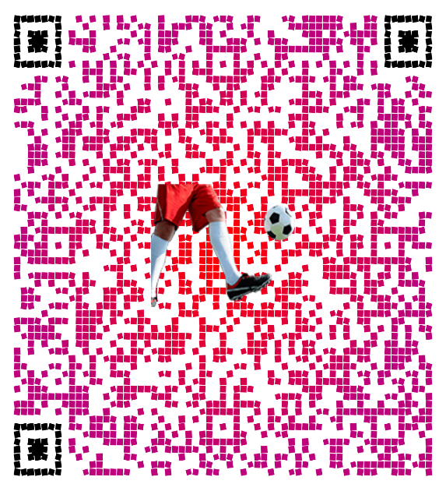

 | ____________________________
 | Michal Kopl, Kopl Pro |  | Záloha 60 269 Kč - rychlá QR platba
 | +420 777 062 425 |  |  |  | Platbou zálohy potvrzujete nabídku.
 | michal@kopl.pro

 |  |  |  |  |  | Od této buňky (o jeden řádek výše a jeden sloupec doleva) se vše vybere pro uložení do formátu PDF. Cokoliv mimo tuto oblast nebude vytištěno (A4 formát).
 |  |  |  |  |  | Oblast tisku je (A1:I81) - nastaveno v makru. Makro tiskne do PDF z aktuálních hodnot.

Zálohová Faktura
FAKTURA 0182025 |  |  | Faktura ze dne: |  | 2025-08-17
 |  |  | Splatnost faktury do: |  | 2025-08-31 | 14 | doba splatnosti v kalendářních dnech
 |  |  | Název projektu: Biz Data a.s. |  |  | Vystavuje se před úhradou, proto má datum splatnosti.
Dodavatel: |  | Odběratel:
Michal Kopl, Kopl Pro |  | Pavla Černá, BIZ DATA a.s.
Krškova 783/15, Praha 5 - Hlubočepy, Česká Republika, 152 00 |  | Táborská 31, Praha 4-Nusle, Česká Republika, 140 00
+420 777 062 425 , michal@kopl.pro , https://www.kopl.pro |  | +420 725 960 560
BÚ:000000-1028895568/5500, VS:0182025, IBAN:CZ5655000000001028895568 |  | cerna@bizdata.cz, https://www.bizdata.cz
IČO: 03217213, Dodavatel není plátcem DPH dle § 6 zákona o DPH. |  | IČO: 61858757

 | Místo | Datum | Počet hodin |  |  |  | D15 a D16 jsou skryté formátem buňky ;;;
 | Česká Rpeublika |  | 192 hodin

 | Činnost | MJ | Jednotek | Cena/MJ | Cena
 | IT Administrátorské a IT konzultační činnosti | hodina | 60 | 625.00 Kč | 37,500.00 Kč
 | Školení | hodina | 12 | 625.00 Kč | 7,500.00 Kč
 | Samostudium | hodina | 43 | 625.00 Kč | 26,875.00 Kč
 | Aktualizace dokumentace | hodina | 16 | 625.00 Kč | 10,000.00 Kč
 | Tvorba návodů | hodina | 12 | 625.00 Kč | 7,500.00 Kč
 | Správa systému Halo ITSM | hodina | 15 | 625.00 Kč | 9,375.00 Kč
Tisk PDF
 | Prezentace klávesové zkratky Windows 11 | hodina | 2 | 625.00 Kč | 1,250.00 Kč
 | SEO audit orliklake.cz | hodina | 9 | 625.00 Kč | 5,625.00 Kč
 | Zapojování datových zásuvek - Hotel WE, PVA Letňany | hodina | 23 | 625.00 Kč | 14,375.00 Kč

 |  |  | Celková cena činností: |  | 120,000.00 Kč

 | Účelně vynaložené náklady k proplacení | MJ | Jednotek | Cena/MJ | Cena
 | Spojovací materiál pro montáž datových zásuvek - OBI - 20250814 | Faktura | 1 | 508.00 Kč | 508.00 Kč
 | Spojovací materiál - vruty do dřevotřísky - OBI - 20250815 | Faktura | 1 | 29.88 Kč | 29.88 Kč

 |  |  | Celková cena nákladů: |  | 537.88 Kč

 |  |  |  | Celkem bez DPH: | 120,538 Kč
 |  |  |  | Celkem s DPH 0% ( Kč): | 120,538 Kč
 |  |  |  |  | Celková cena je zaokrouhlena na nejbližší celé Kč.

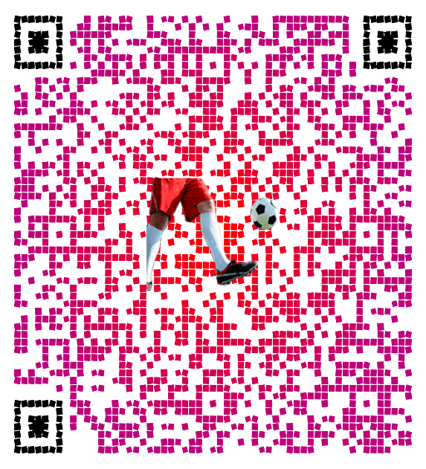

 | ____________________________
 | Michal Kopl, Kopl Pro |  | Zaplatit fakturu 120 538 Kč - QR platba
 | +420 777 062 425
 | michal@kopl.pro

 |  |  |  |  |  | Od této buňky (o jeden řádek výše a jeden sloupec doleva) se vše vybere pro uložení do formátu PDF. Cokoliv mimo tuto oblast nebude vytištěno (A4 formát).
 |  |  |  |  |  | Oblast tisku je (A1:I81). Makro tiskne do PDF z aktuálních hodnot.

